Hoja1
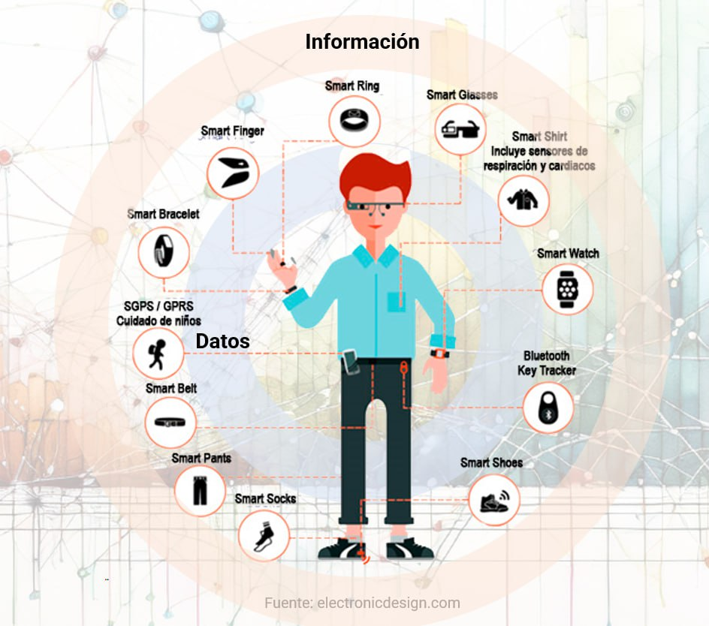
Realizado por: | Laura Daniela Rojas Ardila - Stiven Alexis Villamizar Buitrago
Gadget | Datos de entrada | Información | Característica
Smart Ring | Temperatura Corporal | Ritmo cardíaco, variabilidad de la frecuencia cardíaca (HRV), temperatura corporal, calidad del sueño, actividad física | Compacto y discreto, diseñado para monitoreo continuo de salud
 | Flujo sanguíneo
 | Movimiento
Smart Shirt | Frecuencia respiratoria | Ritmo cardíaco, variabilidad de la frecuencia cardíaca (HRV), frecuencia respiratoria, postura y movimientos corporales | Tecnología textil integrada para monitoreo fisiológico avanzado
 | Actividad electrica del corazón
 | Movimientos corporales
Smart Watch | Flujo sanguíneo | Ritmo cardíaco, actividad física, nivel de oxígeno en sangre, calidad del sueño, ubicación, altitud | Dispositivo versátil con monitoreo de salud, comunicación y herramientas digitales
 | Aceleración
 | Rotación
 | Altitud
 | Nivel de oxígeno en sangre
 | Presión atmosferica
 | Posición (GPS)
Smart Shoes | Aceleración | ´Patrón de marcha, postura, presión en la pisada, distancia recorrida, calorías quemadas | Integración de sensores en el calzado para análisis biomecánico
 | Rotación
 | Temperatura Corporal

